ESTORNO DE CARTÃO
 |  | PROCEDIMENTO OPERACIONAL PADRÃO |  |  |  |  | Controle: |  | TP-001
 |  | ( Retiradas somente com responsável do caixa presente) |  |  |  |  | Tempo de Cíclo: |  | 5 minutos
Atividade: |  | Como retirar sangria no caixa |  |  |  |  | Periocidade |  | Segunda á Segunda
Setor: |  | Frente de caixa
Responsável : |  | Fiscais e operadores de caixa
Criado em: |  | 2026-05-28 |  | Revisado: | Débora Ribeiro | Número da Revisão: |  |  | 0
MATERIAIS NECESSÁRIOS DE ENTRADA
1 | Digital do supervisor |  |  |  | 4
2 |  |  |  |  | 5
PASSO A PASSO
Para retirada de sangria, primeiro abrir a gaveta do caixa, aperte em supervisor>abrir gaveta e coloque a digital do Supervisor (fiscal).
Após o operador contar o valor e o fiscal conferir, fiscal aperta em sangria e coloca a digital do supervisor ( fiscal).
Aparecerá no monitor "Sangria" em vermelho, o fiscal digita o valor da retirada e aperte em dinheiro.
1 |  |  |  | 2 |  |  |  | 3

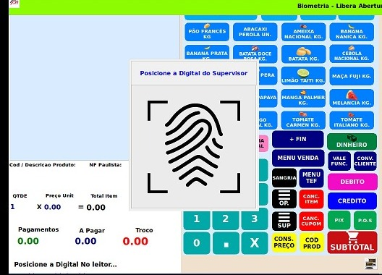
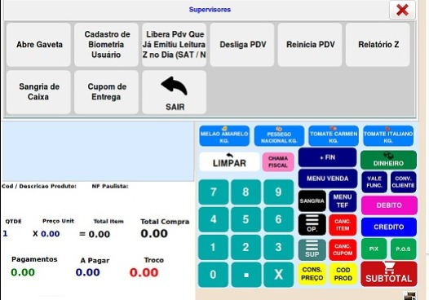
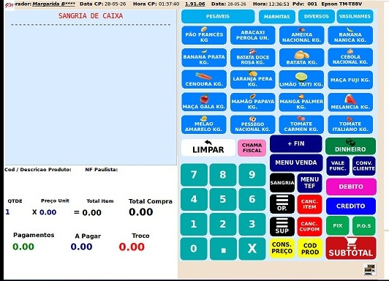

Digite novamente o valor, em seguida aperte em Confirma.
Para finalizar clique em "Sangria".
Sairá dois comprovantes, a primeira via do operador a segunda do fiscal, cada um assinar na respectiva função.
4 |  |  |  | 5 |  |  |  | 6

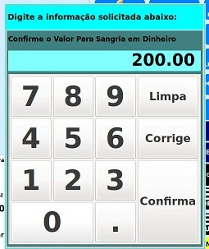
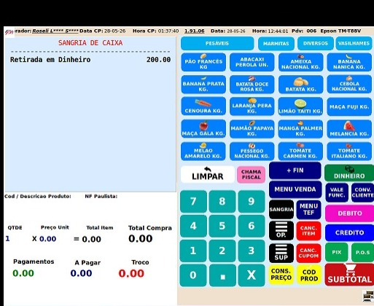

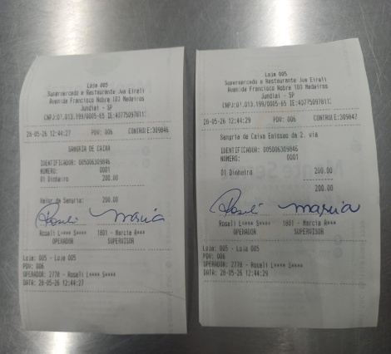

RESULTADO ESPERADO (SAÍDAS)
1 | Retirada dos valores nos pdvs
2
APROVAÇÃO
Responsável |  |  | Líder |  |  |  | SIM

